10月菜單 (美編)
員林國小 112年10月菜單

臺 灣
 員林國小-冠成112年10月菜單 |  |  |  |  |  |  |  |  |  |  |  |  |  | 營養師:蕭涵
 |  |  |  |  |  |  |  |  |  |  |  |  |  | 衛管人員：王紘彣
本公司 豬肉 「原料原產地(台灣)」
酥香雞排
10月2日(一) |  |  |  | 10月3日(二) |  |  |  | 10月4日(三) |  |  |  | 10月5日(四) |  |  |  | 10月6日(五)
白米飯+小波蘿 |  |  |  | 糙米飯 |  |  |  | 白米飯 |  |  |  | 地瓜飯 |  |  |  | 夜市鐵板麵
筍乾扣肉(醃) |  |  |  | 三杯咕咕雞 |  |  |  |  |  |  |  | 蜜汁翅小腿 |  |  |  | 炭烤豬里肌

海苔烤地瓜條
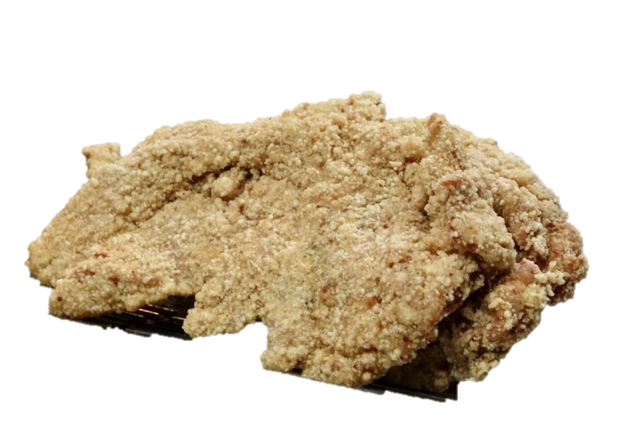

港式蘿蔔糕
古早味滷味(豆) |  |  |  | 白玉什錦 |  |  |  | 砂鍋白菜 |  |  |  | 瓜仔肉燥(醃) |  |  |  | 深海造型魚排(海炸加)
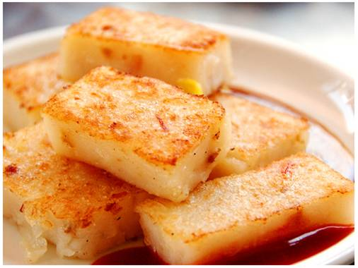
日式炊蛋 |  |  |  |  |  |  |  | 椒鹽甜不辣(加) |  |  |  |  |  |  |  | 沙茶豆干(豆)
深色蔬菜 |  |  |  | 淺色蔬菜 |  |  |  | 深色蔬菜 |  |  |  | 淺色蔬菜 |  |  |  | 深色蔬菜
冬瓜湯 |  |  |  | 三絲湯+豆漿 |  |  |  | 蛋花湯 |  |  |  | 味噌豆腐湯(豆) |  |  |  | 菜頭湯
熱量: | 573.8 | 脂肪： | 9 | 熱量: | 581.5 | 脂肪： | 9.5 | 熱量: | 716.1 | 脂肪： | 24.5 | 熱量: | 688.7 | 脂肪： | 21.5 | 熱量: | 716.1 | 脂肪： | 24.5
醣類： | 97 | 蛋白質： | 26.2 | 醣類： | 97 | 蛋白質： | 27 | 醣類： | 97 | 蛋白質： | 26.9 | 醣類： | 97.5 | 蛋白質： | 26.3 | 醣類： | 97 | 蛋白質： | 26.9
10月9日(一) |  |  |  | 10月10日(二) |  |  |  | 10月11日(三) |  |  |  | 10月12日(四) |  |  |  | 10月13日(五)

花枝排
 |  |  |  |  |  |  |  | 白米飯 |  |  |  | 地瓜飯 |  |  |  | 古早味拌飯
 |  |  |  |  |  |  |  |  |  |  |  | 黑胡椒滑肉 |  |  |  | 照燒雞排
板烤雞排
 |  |  |  |  |  |  |  | 肉燥貢丸(加) |  |  |  | 香嫩豆腐(豆) |  |  |  | 炸海苔地瓜天婦羅(炸)
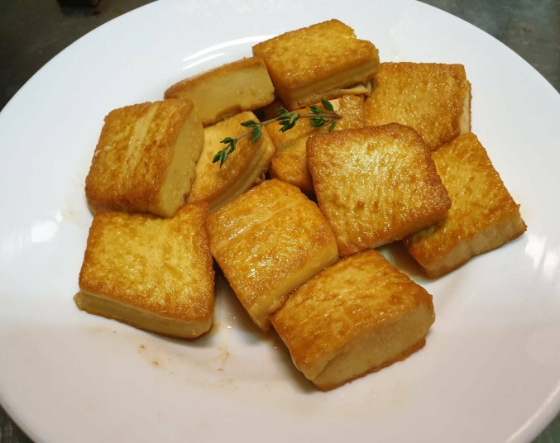

 |  |  |  |  |  |  |  | 五更腸旺 |  |  |  |  |  |  |  | 黑糖饅頭(冷)
 |  |  |  |  |  |  |  | 深色蔬菜 |  |  |  | 淺色蔬菜 |  |  |  | 深色蔬菜
 |  |  |  |  |  |  |  | 鮮彩什錦湯 |  |  |  | 海芽湯 |  |  |  | 紫菜豆腐湯(豆)
熱量: |  | 脂肪： | 蛋白質： |  |  |  |  |  |  |  |  |  |  |  |  | 書次
熱量: | 0 | 脂肪： | 0 | 熱量: | 0 | 脂肪： | 0 | 熱量: | 681.5 | 脂肪： | 21.5 | 熱量: | 693.6 | 脂肪： | 22 | 熱量: | 702.6 | 脂肪： | 23
醣類： | 0 | 蛋白質： | 0 | 醣類： | 0 | 蛋白質： | 0 | 醣類： | 95 | 蛋白質： | 27 | 醣類： | 97 | 蛋白質： | 26.9 | 醣類： | 97 | 蛋白質： | 26.9
10月16日(一) |  |  |  | 10月17日(二) |  |  |  | 10月18日(三) |  |  |  | 10月19日(四) |  |  |  | 10月20日(五)

脆皮雞翅
白米飯+玉米布丁酥 |  |  |  | 五穀米飯 |  |  |  | 白米飯 |  |  |  | 地瓜飯 |  |  |  | 熱炒公仔麵
白玉豚肉 |  |  |  | 醬燒鴨丁 |  |  |  |  |  |  |  | 茄汁雞丁 |  |  |  | 生鮮水產品-沙茶爆魷魚(海)
蔥花捲
家常滷三寶
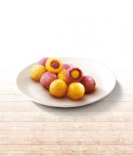
番茄炒歐姆蛋 |  |  |  | 手工香蒸丸 |  |  |  | 麻婆豆腐(豆) |  |  |  | 砂鍋粉絲煲 |  |  |  | 炭烤燒雞排
檸檬翅小腿 |  |  |  |  |  |  |  | 醬汁米血(冷) |  |  |  |  |  |  |  | 雙拼地瓜球(炸加)
深色蔬菜 |  |  |  | 淺色蔬菜 |  |  |  | 深色蔬菜 |  |  |  | 淺色蔬菜 |  |  |  | 深色蔬菜
鮮筍湯 |  |  |  | 消暑綠豆甜湯 |  |  |  | 薑絲海芽湯 |  |  |  | 土瓶蒸 |  |  |  | 榨菜肉絲湯(醃)

熱量: | 691.6 | 脂肪： | 22 | 熱量: | 696 | 脂肪： | 22 | 熱量: | 581.1 | 脂肪： | 9.5 | 熱量: | 680.2 | 脂肪： | 21 | 熱量: | 718.5 | 脂肪： | 24.5
醣類： | 96.5 | 蛋白質： | 26.9 | 醣類： | 97.5 | 蛋白質： | 27 | 醣類： | 96 | 蛋白質： | 26.9 | 醣類： | 96 | 蛋白質： | 26.8 | 醣類： | 97.5 | 蛋白質： | 27
10月23日(一) |  |  |  | 10月24日(二) |  |  |  | 10月25日(三) |  |  |  | 10月26日(四) |  |  |  | 10月27日(五)
豪大炸雞排
白米飯+可可麻糬包 |  |  |  | 紫米飯 |  |  |  | 白米飯 |  |  |  | 地瓜飯 |  |  |  | 夏威夷炒飯(加)
白菜壽喜燒
紅燒豬腩 |  |  |  | 蜜汁雞翅 |  |  |  |  |  |  |  | 筍片豚肉 |  |  |  | 生鮮水產品-一口酥魚排(海炸)
BBQ翅小腿

越式河粉 |  |  |  |  |  |  |  | 古早滷控肉(豆) |  |  |  | 鮮蔬炒蛋 |  |  |  | 拉絲椰菜

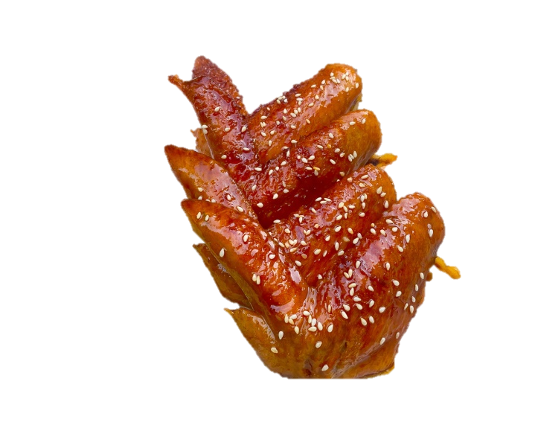
椰菜港點燒賣(加) |  |  |  | 小黃瓜豆腐(豆) |  |  |  | 黑胡椒菇菇 |  |  |  |  |  |  |  | 香烤大雞堡(加)
深色蔬菜 |  |  |  | 淺色蔬菜 |  |  |  | 深色蔬菜 |  |  |  | 淺色蔬菜 |  |  |  | 深色蔬菜
肉絲湯(豆) |  |  |  | 鮮筍湯 |  |  |  | 蔬菜湯 |  |  |  | 日式味噌湯(豆) |  |  |  | 海芽湯

熱量: | 691 | 脂肪： | 21 | 熱量: | 691.6 | 脂肪： | 22 | 熱量: | 583.5 | 脂肪： | 9.5 | 熱量: | 696 | 脂肪： | 22 | 熱量: | 708.5 | 脂肪： | 23.3
醣類： | 99 | 蛋白質： | 26.5 | 醣類： | 96.5 | 蛋白質： | 26.9 | 醣類： | 97.5 | 蛋白質： | 27 | 醣類： | 97.5 | 蛋白質： | 27 | 醣類： | 97.7 | 蛋白質： | 27
10月30日(一) |  |  |  | 10月31日(二)
歡迎訂購冠成食品工廠
白米飯+麥克烤雞塊 |  |  |  | 糙米飯
生鮮水產品-照燒魷魚圈(冷) |  |  |  | 普羅旺雞排
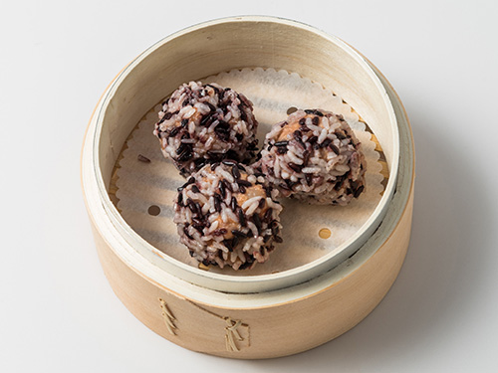
芙蓉蒸蛋
雙彩豆干(豆) |  |  |  | 沙茶年糕(冷)
紫米珍珠丸(加)
深色蔬菜 |  |  |  | 淺色蔬菜
豬血湯(醃) |  |  |  | 暖暖紅豆紫米湯

熱量: | 693.6 | 脂肪： | 22 | 熱量: | 686.3 | 脂肪： | 21.5
醣類： | 97 | 蛋白質： | 26.9 | 醣類： | 97 | 蛋白質： | 26.2

10月菜單
臺 灣
員林國小-冠成112年10月菜單 |  |  |  |  |  |  |  |  |  |  |  |  |  | 營養師:蕭涵
 |  |  |  |  |  |  |  |  |  |  |  |  |  | 衛管人員：王紘彣
本公司 豬肉 「原料原產地(台灣)」
10月2日(一) |  |  |  | 10月3日(二) |  |  |  | 10月4日(三) |  |  |  | 10月5日(四) |  |  |  | 10月6日(五)
白米飯+小波蘿 |  |  |  | 糙米飯 |  |  |  | 白米飯 |  |  |  | 地瓜飯 |  |  |  | 夜市鐵板麵
筍乾扣肉(醃) |  |  |  | 三杯咕咕雞 |  |  |  | 酥香雞排(炸) |  |  |  | 蜜汁翅小腿 |  |  |  | 炭烤豬里肌
古早味滷味(豆) |  |  |  | 白玉什錦 |  |  |  | 砂鍋白菜 |  |  |  | 瓜仔肉燥(醃) |  |  |  | 深海造型魚排(海炸加)
日式炊蛋 |  |  |  | 海苔烤地瓜條 |  |  |  | 椒鹽甜不辣(加) |  |  |  | 港式蘿蔔糕(冷) |  |  |  | 沙茶豆干(豆)
深色蔬菜 |  |  |  | 淺色蔬菜 |  |  |  | 深色蔬菜 |  |  |  | 淺色蔬菜 |  |  |  | 深色蔬菜
冬瓜湯 |  |  |  | 三絲湯+豆漿 |  |  |  | 蛋花湯 |  |  |  | 味噌豆腐湯(豆) |  |  |  | 菜頭湯
熱量: | 573.8 | 脂肪： | 9 | 熱量: | 581.5 | 脂肪： | 9.5 | 熱量: | 716.1 | 脂肪： | 24.5 | 熱量: | 688.7 | 脂肪： | 21.5 | 熱量: | 716.1 | 脂肪： | 24.5
醣類： | 97 | 蛋白質： | 26.2 | 醣類： | 97 | 蛋白質： | 27 | 醣類： | 97 | 蛋白質： | 26.9 | 醣類： | 97.5 | 蛋白質： | 26.3 | 醣類： | 97 | 蛋白質： | 26.9
10月9日(一) |  |  |  | 10月10日(二) |  |  |  | 10月11日(三) |  |  |  | 10月12日(四) |  |  |  | 10月13日(五)
 |  |  |  |  |  |  |  | 白米飯 |  |  |  | 地瓜飯 |  |  |  | 古早味拌飯
 |  |  |  |  |  |  |  | 花枝排(海加炸) |  |  |  | 黑胡椒滑肉 |  |  |  | 照燒雞排
國慶放假 |  |  |  | 國慶放假 |  |  |  | 肉燥貢丸(加) |  |  |  | 香嫩豆腐(豆) |  |  |  | 炸海苔地瓜天婦羅(炸)
 |  |  |  |  |  |  |  | 五更腸旺 |  |  |  | 板烤雞排 |  |  |  | 黑糖饅頭(冷)
 |  |  |  |  |  |  |  | 深色蔬菜 |  |  |  | 淺色蔬菜 |  |  |  | 深色蔬菜
 |  |  |  |  |  |  |  | 鮮彩什錦湯 |  |  |  | 海芽湯 |  |  |  | 紫菜豆腐湯(豆)
熱量: |  | 脂肪： | 蛋白質： |  |  |  |  |  |  |  |  |  |  |  |  | 書次
熱量: | 0 | 脂肪： | 0 | 熱量: | 0 | 脂肪： | 0 | 熱量: | 681.5 | 脂肪： | 21.5 | 熱量: | 693.6 | 脂肪： | 22 | 熱量: | 702.6 | 脂肪： | 23
醣類： | 0 | 蛋白質： | 0 | 醣類： | 0 | 蛋白質： | 0 | 醣類： | 95 | 蛋白質： | 27 | 醣類： | 97 | 蛋白質： | 26.9 | 醣類： | 97 | 蛋白質： | 26.9
10月16日(一) |  |  |  | 10月17日(二) |  |  |  | 10月18日(三) |  |  |  | 10月19日(四) |  |  |  | 10月20日(五)
白米飯+玉米布丁酥 |  |  |  | 五穀米飯 |  |  |  | 白米飯 |  |  |  | 地瓜飯 |  |  |  | 熱炒公仔麵
白玉豚肉 |  |  |  | 醬燒鴨丁 |  |  |  | 脆皮雞翅(炸) |  |  |  | 茄汁雞丁 |  |  |  | 生鮮水產品-沙茶爆魷魚(海)
番茄炒歐姆蛋 |  |  |  | 手工香蒸丸 |  |  |  | 麻婆豆腐(豆) |  |  |  | 砂鍋粉絲煲 |  |  |  | 炭烤燒雞排
檸檬翅小腿 |  |  |  | 蔥花捲(冷) |  |  |  | 醬汁米血(冷) |  |  |  | 家常滷三寶(豆冷) |  |  |  | 雙拼地瓜球(炸加)
深色蔬菜 |  |  |  | 淺色蔬菜 |  |  |  | 深色蔬菜 |  |  |  | 淺色蔬菜 |  |  |  | 深色蔬菜
鮮筍湯 |  |  |  | 消暑綠豆甜湯 |  |  |  | 薑絲海芽湯 |  |  |  | 土瓶蒸 |  |  |  | 榨菜肉絲湯(醃)

熱量: | 691.6 | 脂肪： | 22 | 熱量: | 696 | 脂肪： | 22 | 熱量: | 581.1 | 脂肪： | 9.5 | 熱量: | 680.2 | 脂肪： | 21 | 熱量: | 718.5 | 脂肪： | 24.5
醣類： | 96.5 | 蛋白質： | 26.9 | 醣類： | 97.5 | 蛋白質： | 27 | 醣類： | 96 | 蛋白質： | 26.9 | 醣類： | 96 | 蛋白質： | 26.8 | 醣類： | 97.5 | 蛋白質： | 27
10月23日(一) |  |  |  | 10月24日(二) |  |  |  | 10月25日(三) |  |  |  | 10月26日(四) |  |  |  | 10月27日(五)
白米飯+可可麻糬包 |  |  |  | 紫米飯 |  |  |  | 白米飯 |  |  |  | 地瓜飯 |  |  |  | 夏威夷炒飯(加)
紅燒豬腩 |  |  |  | 蜜汁雞翅 |  |  |  | 豪大炸雞排(炸) |  |  |  | 筍片豚肉 |  |  |  | 生鮮水產品-一口酥魚排(海炸)
越式河粉 |  |  |  | 白菜壽喜燒 |  |  |  | 古早滷控肉(豆) |  |  |  | 鮮蔬炒蛋 |  |  |  | 拉絲椰菜
椰菜港點燒賣(加) |  |  |  | 小黃瓜豆腐(豆) |  |  |  | 黑胡椒菇菇 |  |  |  | BBQ翅小腿 |  |  |  | 香烤大雞堡(加)
深色蔬菜 |  |  |  | 淺色蔬菜 |  |  |  | 深色蔬菜 |  |  |  | 淺色蔬菜 |  |  |  | 深色蔬菜
肉絲湯(豆) |  |  |  | 鮮筍湯 |  |  |  | 蔬菜湯 |  |  |  | 日式味噌湯(豆) |  |  |  | 海芽湯

熱量: | 691 | 脂肪： | 21 | 熱量: | 691.6 | 脂肪： | 22 | 熱量: | 583.5 | 脂肪： | 9.5 | 熱量: | 696 | 脂肪： | 22 | 熱量: | 708.5 | 脂肪： | 23.3
醣類： | 99 | 蛋白質： | 26.5 | 醣類： | 96.5 | 蛋白質： | 26.9 | 醣類： | 97.5 | 蛋白質： | 27 | 醣類： | 97.5 | 蛋白質： | 27 | 醣類： | 97.7 | 蛋白質： | 27
10月30日(一) |  |  |  | 10月31日(二)
白米飯+麥克烤雞塊 |  |  |  | 糙米飯
生鮮水產品-照燒魷魚圈(冷) |  |  |  | 普羅旺雞排
雙彩豆干(豆) |  |  |  | 沙茶年糕(冷)
紫米珍珠丸(加) |  |  |  | 芙蓉蒸蛋
深色蔬菜 |  |  |  | 淺色蔬菜
豬血湯(醃) |  |  |  | 暖暖紅豆紫米湯

熱量: | 693.6 | 脂肪： | 22 | 熱量: | 686.3 | 脂肪： | 21.5 | 熱量: | 0 | 脂肪： | 0 | 熱量: | 0 | 脂肪： | 0 | 熱量: | 0 | 脂肪： | 0
醣類： | 97 | 蛋白質： | 26.9 | 醣類： | 97 | 蛋白質： | 26.2 | 醣類： | 0 | 蛋白質： | 0 | 醣類： | 0 | 蛋白質： | 0 | 醣類： | 0 | 蛋白質： | 0

